关系图
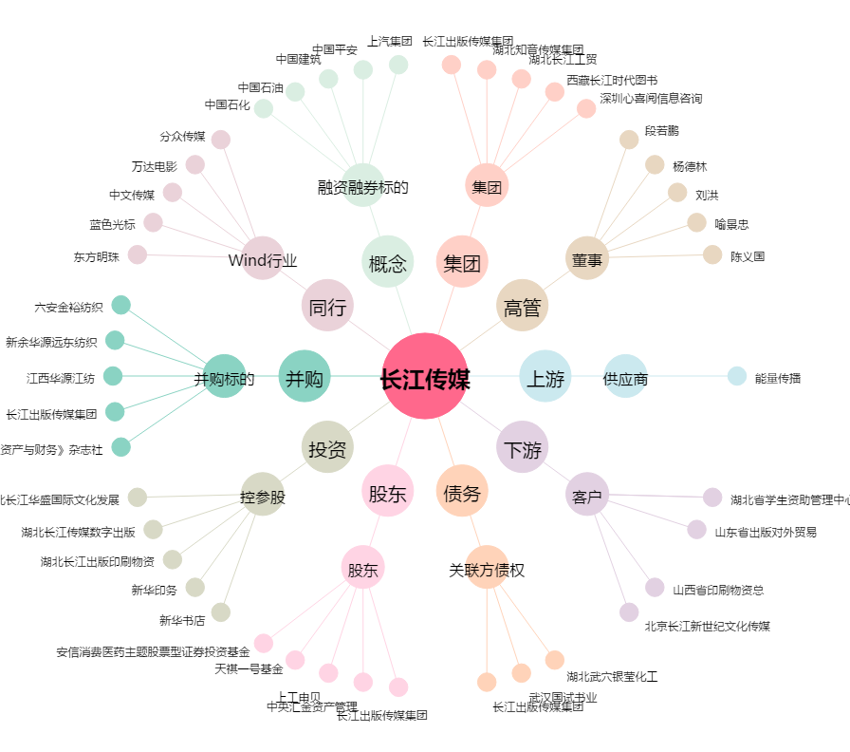
长江传媒[600757.SH] - 关系概览图

